【例5】食・名産品
【大阪デスティネーションキャンペーン（2025年4月~6月）】大阪府 観光コンテンツ 情報シート
カテゴリー | 市町村名 |  |  | 一般向け・旅行会社向け |  |  |  |  |  | 個人型・団体型 |  |  |  |  |  | インバウンド対応 |  |  |  | 新規・継続
食・名産品 | 藤井寺市 |  |  | 一般向け・旅行会社向け |  |  |  |  |  | 個人型 |  |  |  |  |  | 可 |  |  |  | 継続

名称 （企画名・施設名等） | KOFUN天(練り天ぷら)

テーマ | メイン | 食 |  |  |  |  | サブ |  | なし |  |  |  |  | その他の場合
概要（体験内容） | 昔ながらの石臼で丹念に練り上げ、味大独自の味付けで1枚1枚手造りで仕上げております。
DC特別企画 | 無 | 有の場合 内容
詳細内容 スケジュール 集合場所・時間 等 | 創業以来変わらない伝統の製法で生み出す天ぷらの数々は、味わい豊かなプリップリの食感。鯛・鱈・鱧などSAランクの上質なすり身だけをブレンドした、まさにここでしか味わえない「美味ねり天」が楽しめます。世界文化遺産に登録された百舌鳥古市古墳群。食を通じて大阪を盛り上げたい。前方後円墳型の【KOFUN天】は、食べ歩きにもお土産にもオススメの一品です。 |  |  |  |  |  |  |  |  |  |  |  |  | 主な写真
 |  |  |  |  |  |  |  |  |  |  |  |  |  | キャプション |  | KOFUN天
 |  |  |  |  |  |  |  |  |  |  |  |  |  | 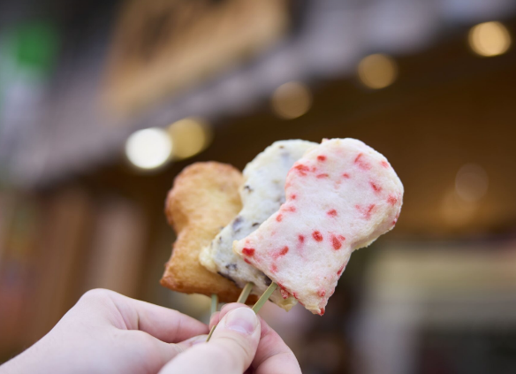 （主な写真１枚添付）

設定期間・開催日 | 通年 |  | 期間有の場合 |  |  | 2025年
定休日・設定除外日 | 木曜日
設定・営業時間 | 10:00-18:00 |  |  |  |  |  |  |  |  |  |  |  |  | 所要時間 |  |  | ー
集合・実施・購入場所 | 名称 |  | 味大かまぼこ |  |  |  |  |  |  |  |  |  |  | 駐車場 |  |  | 有 |  | （大型） |  | 無
 | 住所 |  | 藤井寺市道明寺2丁目9-1 |  |  |  |  |  |  |  |  |  |  |  |  |  |  | 送迎 |  |  | 無
 | 駅からの アクセス方法 |  | 近鉄南大阪線 道明寺駅から２分(道明寺天神通り商店街内)

販売価格（税込） | 大人 | 200~500 |  |  |  | 円（税込） |  | ※大人＝ |  | ー
 | 小人 | - |  |  |  | 円（税込） |  | ※小人＝ |  | ー
 | 別途必要な料金等
販売手数料（旅行会社向け） | 無 | 有の場合 |  |  |  |  | ％ | または |  |  |  | 円 | ※販売手数料：販売価格から手数料を旅行会社へ支払
価格に含まれるもの | ー
価格に含まれないもの | ー
任意のオプション | 無 | 有の場合 |  |  | （内容）
服装・持ち物 | ー
催行・受入可能人数 | 最小催行人数 |  | 1 |  |  | 名 | 最大受入人数 |  |  | - |  |  | 名 | 1日の実施可能回数 |  |  |  |  | - |  |  | 回
参加条件 | 身長 |  |  | ㎝ | その他
 | 体重 |  |  | ㎏
ガイドの有無 | 無 | 有の場合 |  |  | （言語）
予約 | 不要 | 必要な場合 |  |  | （予約締切日） |  |  |  |  |  |  |  | 日前 |  |  |  |  |  | 時まで
予約方法 | 電話 |  | 不可 | mail |  |  | 不可 | 予約サイト |  |  | 不可 | その他
 | （電話番号・アドレス・予約URLが下記と違う場合）
お客様からの問合せ先 （ガイドブック等掲載） | 名称 |  | 味大かまぼこ |  |  |  |  |  |  | 電話番号 |  |  | ***-***-**** |  |  |  |  | 二次元コード（URL）
 | メール
 | URL |  |  |  |  |  |  |  |  |  |  |  |  |  |  |  | →
キャンセル料 | 無 | 有の場合 |  |  | （条件）
決済場所・方法 | 場所 | 現地のみ |  |  | 方法 |  | 現金 |  |  | 可 | クレジット |  |  | 不可 | ICカード |  |  | 不可 | コード決済 |  |  | 可
その他注意事項等 | 事前伝達事項(アレルギー等) |  |  |  |  |  | 有 |  | 有の場合 |  |  | 小麦でん粉を含む

募集型企画旅行 | すでに旅行商品化されているコンテンツの場合、「はい」を選択してください→

以下、制作会社・旅行会社からの問合せ先
事業者名 | 味大かまぼこ |  |  |  |  |  |  |  | 担当者 |  |  |  | 〇〇〇〇
住所 | 藤井寺市道明寺2丁目9-1 |  |  |  |  |  |  |  | URL
営業時間 | 10:00-18:00 |  |  |  |  |  |  |  | 休業日 |  |  |  | 木曜日
連絡先 | TEL | ***-***-**** |  |  |  | FAX |  |  |  |  |  | メール |  | ********@********

備考 |  |  |  |  |  |  |  |  |  |  |  |  |  | 情報シート作成日（最新） |  |  |  |  |  |  | 状態
 |  |  |  |  |  |  |  |  |  |  |  |  |  |  |  | 年 |  | 月 |  | 日

